Datos personales
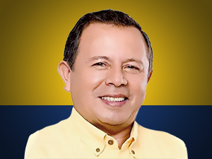

Nombres: | Jaime Patricio
Apellidos: | Guevara Blaschke
Facebook: | https://www.facebook.com/jaimeguevarabl
Twitter:
Descripción:

